Termopares
Número do termopar | Localização | Limite [oC] | Mapa
 |  |  | 23
1 | X2 Capacitor – C201 | 110 | 16 |  |  | 12 | 6
2 | X2 Capacitor – C202 | 110 | 4
3 | Y2 Capacitor – C200 | 110 | 2
4 | Y2 Capacitor – C204 | 110 | 22 | 17 | 18 | 19 | 15 | 11 | 3 | 14 | 1 | 25
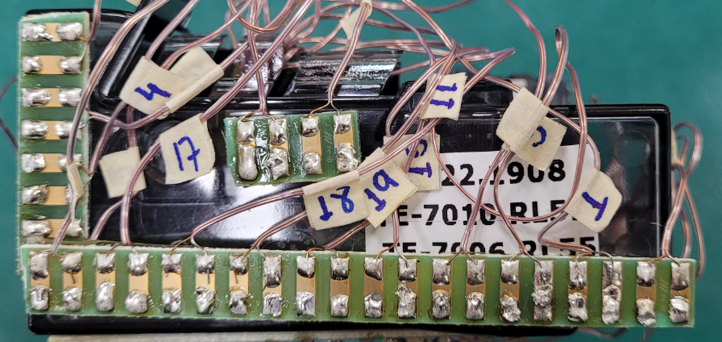
5 | Fuse - F200 | 120
6 | Fuse - F201 | 120
7 | Choke Ind., Wire, L200 | 155
8 | Choke Ind., Core, L200 | 130
9 | Optocoupler, IC400 | 110
10 | Rectif. Diodes PAD, D200 | 130
11 | Electrol. Capac., C205 | 105
12 | Shunt Resistor R208 | 130
13 | Output Connector, CN212 | 130
14 | Connector, CN209 | 130
15 | SMPS Inductor, L001 | 130
16 | SMPS Switcher, IC002 | 130
17 | IGBT – IGB101 | 130
18 | IGBT – IGB103 | 130
19 | Inv. Motor Cable | 125
20 | Connector - CN206 | 130
21 | Copper Trace – CN206 | 130
22 | Fast-on Conn. - CN204 | 110
23 | Cluster Connector | 110
24 | Heatsink | 125
25 | Box Near Diodes | 105 |  |  |  |  |  |  |  |  |  | 10
 |  |  |  |  |  |  |  |  |  |  |  | NC
Termopares destacados em amarelo devem ser medidos nos primeiros testes. |  |  | 24 | 20 | 8 | 21 | 5 | 13 | 7 | 9

ATENÇÃO: inversor é 115V!

